Лист1
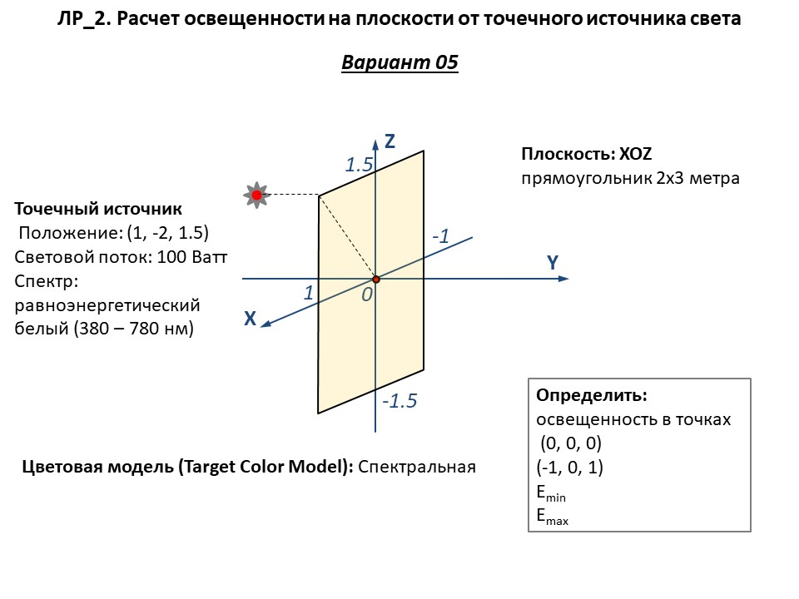

 |  |  |  |  |  |  |  |  | 48.164056525

F (Вт) | I (Вт/Ст)
100 | 7.9577 |  |  |  |  |  | Радиометрия |  |  | Фотометрия
 |  |  |  |  |  |  | Аналитика | Lumicept |  | Аналитика | Lumicept
 | x | y | z | R (м) | cos(⍬) | ⍬ | E (Вт/м2) | E (Вт/м2) | ΔE, % | E (Люкс) | E (Люкс) | ΔE, %
Epls | 1.0000 | -2.0000 | 1.5000
E1 | 0.0000 | 0.0000 | 0.0000 | 2.6926 | 0.5571 | 56.1455 | 0.6115
E2 | -1.0000 | 0.0000 | -1.0000 | 3.7749 |  | 90.0000
Emin
Emax

